상품제안서
[엘르] 40수코마사바스1매+노르망디세면2매 세트 | 상품코드: F00958

 |  |  |  |  |  |  | 02-412-0044 | www.easy1.co.kr
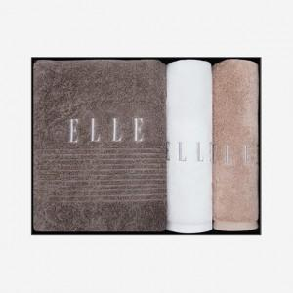

【상세/제작정보】 | .

【인쇄/포장옵션】 | 자수 / 포장지포장

【공급단가】 | 수량 | 10~ | 30~ | 50~ | 100~ | 500~
*VAT별도 | 단가 | 31,730원 | 30,550원 | 29,380원 | 28,200원 | 27,500원

【상품 URL】 | https://dev.easy1.co.kr:443/src/goods_detail.php?gdno=958

